로그인Api
URL | POST /member/login |  |  |  |  | 로그인
 | 필드 | 필드 | 필드 | 자료형 | 필수 | 설명
REQ | header | Content-Type |  | application/json
 | body | name |  | string |  | 로그인 사용자 이름
 |  | email |  | string |  | 로그인 사용자 이메일
RES | body | memberId |  | Long |  | 저장된 사용자 id 값

성공

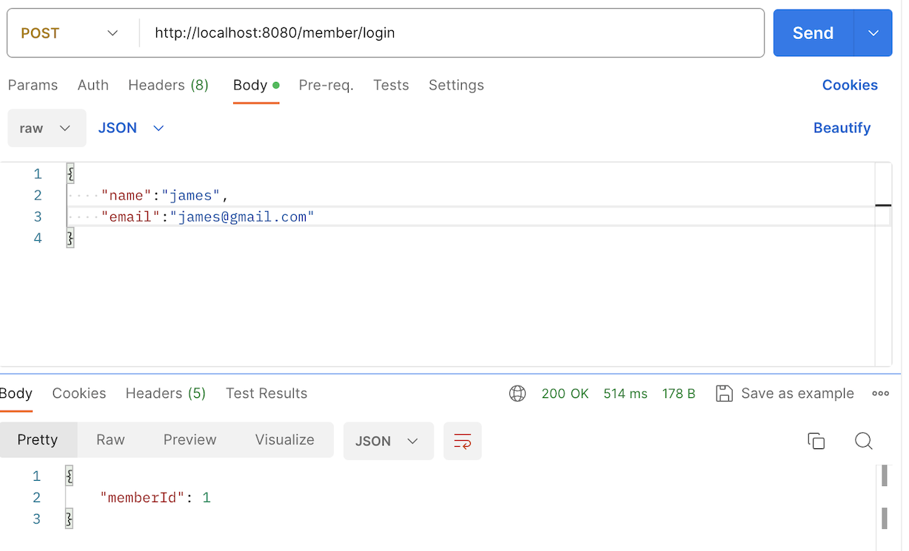


실패 | 이름 값이 빈칸이거나 이메일 값이 올바르지 않을 때

